Roubo a transeunte
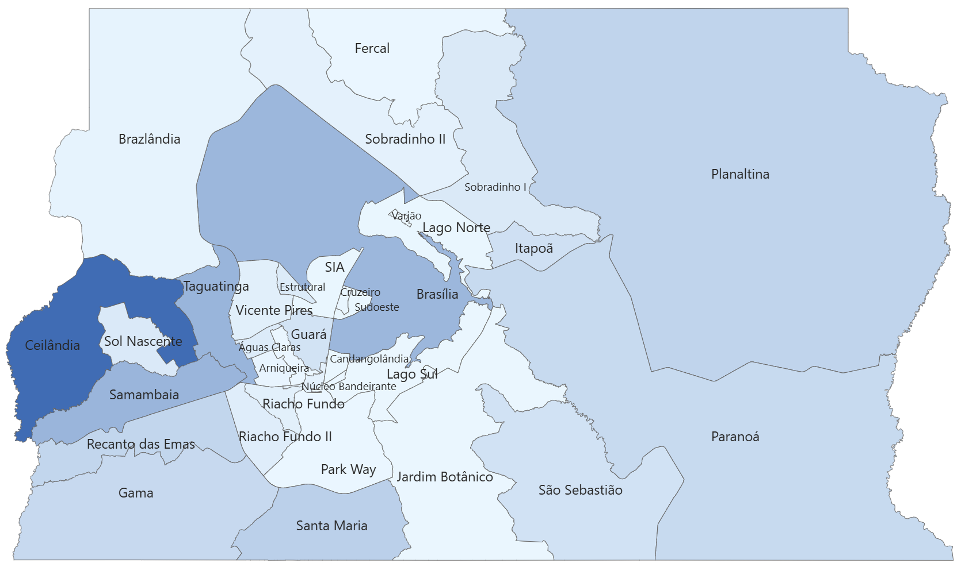
ROUBO A TRANSEUNTE |  |  |  |  |  |  |  |  |  |  | Variação (%)
Região Administrativa | 2015 | 2016 | 2017 | 2018 | 2019 | 2020 | 2021 | 2022 | 2023 | 2024 | 2015 a 2024 | 2023 a 2024
Distrito Federal | 30,280 | 38,206 | 36,755 | 33,005 | 29,275 | 19,717 | 16,764 | 16,654 | 12,781 | 10,659 | -65% | -17%
Águas Claras | 495 | 544 | 456 | 427 | 197 | 164 | 151 | 101 | 119 | 187 | -62% | 57%
Arniqueira |  |  |  |  |  | 185 | 114 | 120 | 84 | 44 | * | -48%
Brasília | 2417 | 3490 | 3119 | 3169 | 2975 | 1674 | 1441 | 1722 | 1454 | 991 | -59% | -32%
Brazlândia | 369 | 460 | 489 | 332 | 271 | 200 | 136 | 155 | 113 | 61 | -83% | -46%
Candangolândia | 82 | 93 | 67 | 62 | 68 | 47 | 44 | 47 | 35 | 25 | -70% | -29%
Ceilândia | 5813 | 6202 | 6409 | 6403 | 5693 | 3543 | 3242 | 3549 | 2342 | 2185 | -62% | -7%
Cruzeiro | 159 | 119 | 108 | 142 | 121 | 52 | 58 | 52 | 27 | 23 | -86% | -15%
Fercal | 7 | 27 | 20 | 30 | 35 | 27 | 9 | 6 | 5 | 11 | 57% | 120%
Gama | 1784 | 2040 | 1857 | 1877 | 1690 | 899 | 816 | 706 | 613 | 466 | -74% | -24%
Guará | 879 | 1075 | 971 | 857 | 771 | 399 | 314 | 403 | 348 | 310 | -65% | -11%
Itapoã | 925 | 1360 | 1348 | 970 | 807 | 700 | 486 | 552 | 308 | 344 | -63% | 12%
Jardim Botânico | 12 | 13 | 17 | 27 | 18 | 19 | 12 | 16 | 31 | 19 | 58% | -39%
Lago Norte | 74 | 90 | 144 | 103 | 90 | 67 | 47 | 36 | 26 | 37 | -50% | 42%
Lago Sul | 66 | 62 | 69 | 48 | 34 | 30 | 17 | 20 | 12 | 21 | -68% | 75%
Núcleo Bandeirante | 241 | 227 | 208 | 218 | 202 | 178 | 116 | 128 | 90 | 92 | -62% | 2%
Paranoá | 900 | 1324 | 1350 | 1014 | 848 | 551 | 508 | 750 | 573 | 449 | -50% | -22%
Park Way | 27 | 39 | 39 | 34 | 44 | 26 | 28 | 12 | 11 | 11 | -59% | 0%
Planaltina | 1969 | 2622 | 2374 | 2147 | 1818 | 1173 | 939 | 754 | 607 | 534 | -73% | -12%
Recanto das Emas | 2069 | 2666 | 2621 | 1913 | 1895 | 1173 | 1064 | 864 | 649 | 529 | -74% | -18%
Riacho Fundo | 300 | 438 | 426 | 399 | 273 | 249 | 159 | 166 | 132 | 112 | -63% | -15%
Riacho Fundo II | 344 | 536 | 656 | 601 | 580 | 375 | 278 | 213 | 174 | 164 | -52% | -6%
Samambaia | 3646 | 4954 | 4510 | 3305 | 3111 | 2303 | 1985 | 1766 | 1295 | 1117 | -69% | -14%
Santa Maria | 1919 | 2442 | 2026 | 1989 | 1712 | 1276 | 1039 | 937 | 691 | 629 | -67% | -9%
São Sebastião | 785 | 1269 | 1378 | 1420 | 942 | 687 | 443 | 426 | 456 | 315 | -60% | -31%
SCIA/Estrutural | 293 | 611 | 467 | 558 | 407 | 292 | 235 | 314 | 242 | 195 | -33% | -19%
SIA | 114 | 125 | 139 | 121 | 128 | 80 | 50 | 68 | 59 | 24 | -79% | -59%
Sobradinho | 652 | 853 | 938 | 843 | 692 | 424 | 285 | 238 | 212 | 227 | -65% | 7%
Sobradinho II | 322 | 426 | 547 | 415 | 391 | 281 | 201 | 152 | 120 | 97 | -70% | -19%
Sol Nascente/Pôr do Sol |  |  |  |  |  | 403 | 366 | 376 | 260 | 213 |  | -18%
Sudoeste/Octogonal | 76 | 75 | 82 | 76 | 75 | 34 | 38 | 35 | 31 | 23 | -70% | -26%
Taguatinga | 3297 | 3704 | 3651 | 3200 | 3114 | 1995 | 1948 | 1790 | 1474 | 1059 | -68% | -28%
Varjão | 9 | 14 | 21 | 35 | 20 | 12 | 16 | 10 | 12 | 4 | -56% | -67%
Vicente Pires | 235 | 306 | 248 | 270 | 253 | 199 | 179 | 170 | 176 | 141 | -40% | -20%

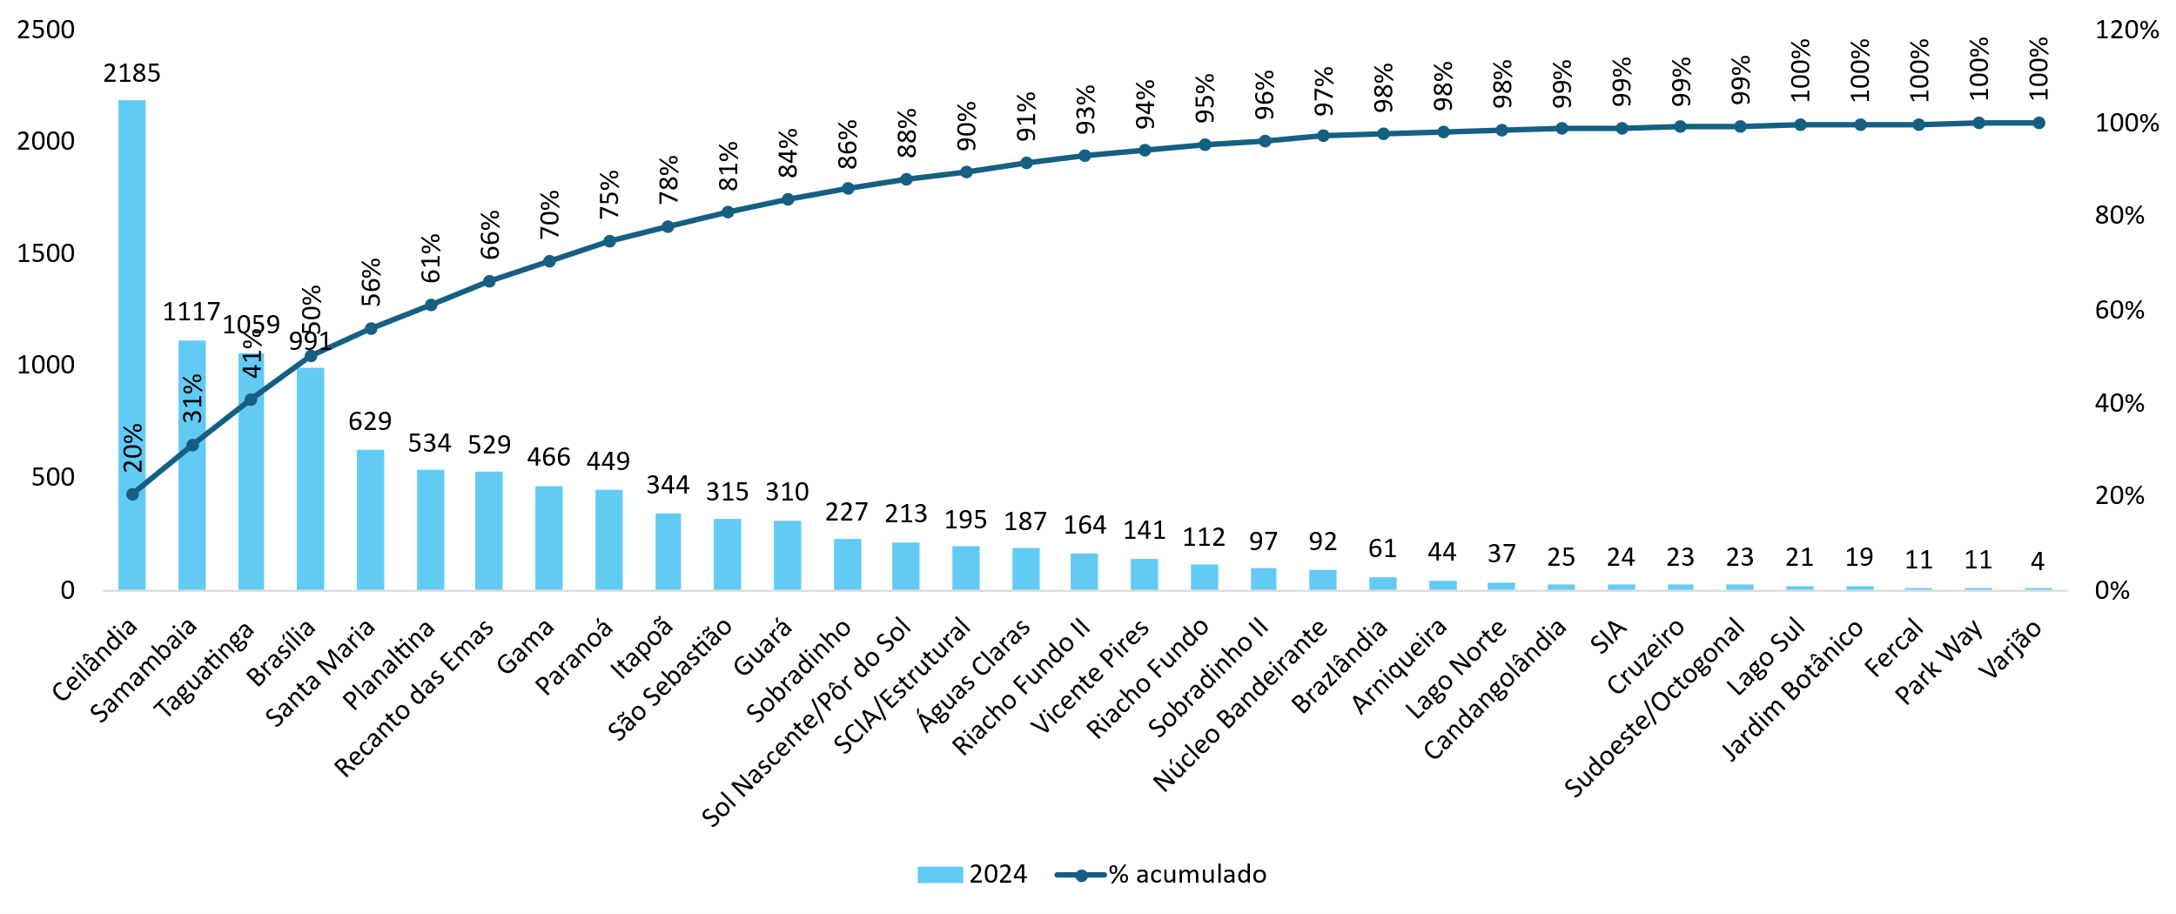

Análise de 2024

